Hoja1
2023-09-26 13:10:05

LA PAZ 28 - HAEDO 4460-2005
BUENOS AIRES luquearti@gmail.com
____________________________________________________________________________________

"Soportes p/Caños CURVOS"
"Natural y Blanco""

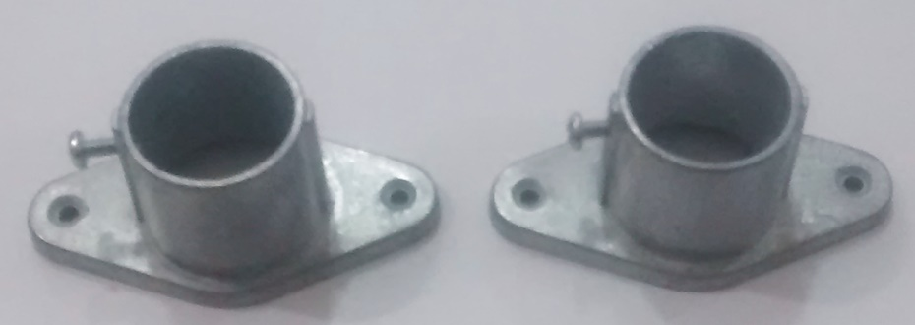

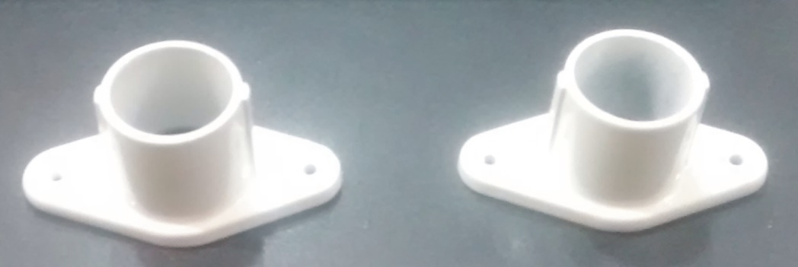

COD. | DESCRIPCION | PRECIO
SOCC-010 | Par Soporte p/ CAÑO CURVO NATURAL | 936.00
SOCC-011 | Par Soporte p/ CAÑO CURVO BLANCO | 1040.00

 | Envase x 12 PARES

